Sheet1
 |  |  |  |  |  |  | NOMOR 117

MECHANICAL, ELEKTRICAL, FABRICATION, PIPING, MAINTENANCE
Dusun Nglembu, RT 20 / RW 10, Desa Bendorejo, Kecamatan Pogalan, Kabupaten Trenggalek
Telepon : 082 244 741 847
E-Mail : cvbarokahmashur2016@gmail.com

Kepada Yth. |  |  |  |  |  | Trenggalek, 16 Juli 2019
PT. SURABAYA AUTOCOMP INDONESIA
PT. Surabaya Autocomp Indonesia |  |  |  | Quot. No |  | : 117/BAMAS-PENWRN/VII/19
Ngoro Industri Persada Kav. T-1 |  |  |  | Y/REF. No |  | : -
Ngoro, Mojokerto-Surabaya

Attn. |  | : Bapak M. Johan
Telp |  | : +62-321-6817400, +62-321-6817395
Fax |  | : +62-321-6817541

 | Bersama ini, kami kirimkan penawaran harga PEKERJAAN PEMINDAHAN KANOPI LAJUR UTARA - SELATAN, dengan rincian sebagai berikut :

NO | DESCRIPTION |  | QTY | UNIT | UNIT PRICE ( Rp ) |  | AMOUNT ( Rp )

A. | PEKERJAAN PEMINDAHAN KANOPI LAJUR UTARA - SELATAN

1. | Material |  | 1 | Lot | 7,793,940 |  | 7,793,940

2. | Jasa |  | 1 | Lot | 19,876,360 |  | 19,876,360

 | GRAND TOTAL |  | 1 | RAK |  |  | 27,670,300

Demikian penawaran ini kami berikan, kami menunggu kabar selanjutnya dari Bapak/ Ibu. Atas perhatian dan kerjasamanya, kami ucapkan terimakasih.

CV. BAROKAH MASHUR

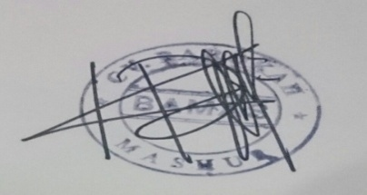
Term & Conditions:
Delivery : -
Price : Include PPh, Belum termasuk PPN 10%
Payment Term : 30 hari setelah invoice diterima
Validity : 22 JULI 2019

KIKIS ROZIZAT ZALI
( DIREKTUR )

